상품제안서
쌤소나이트 POCHARAA 백팩 | 상품코드: S16156

 |  |  |  |  |  |  | 02-713-8555 | www.synergygift.co.kr
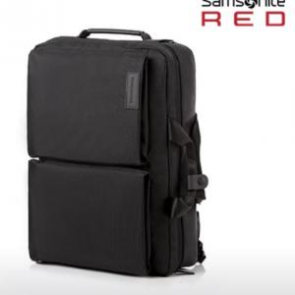

【상세/제작정보】

【인쇄/포장옵션】 | 실크 / OPP(비닐)

【공급단가】 | 수량 | 10~ | 50~ | 100~ | 300~ | 500~
*VAT별도 | 단가 | 106,900원 | 103,090원 | 99,270원 | 95,450원 | 91,630원

【상품 URL】 | https://www.synergygift.co.kr:443/src/goods_detail.php?gdno=15007

